Ai-je besoin d’un système de «
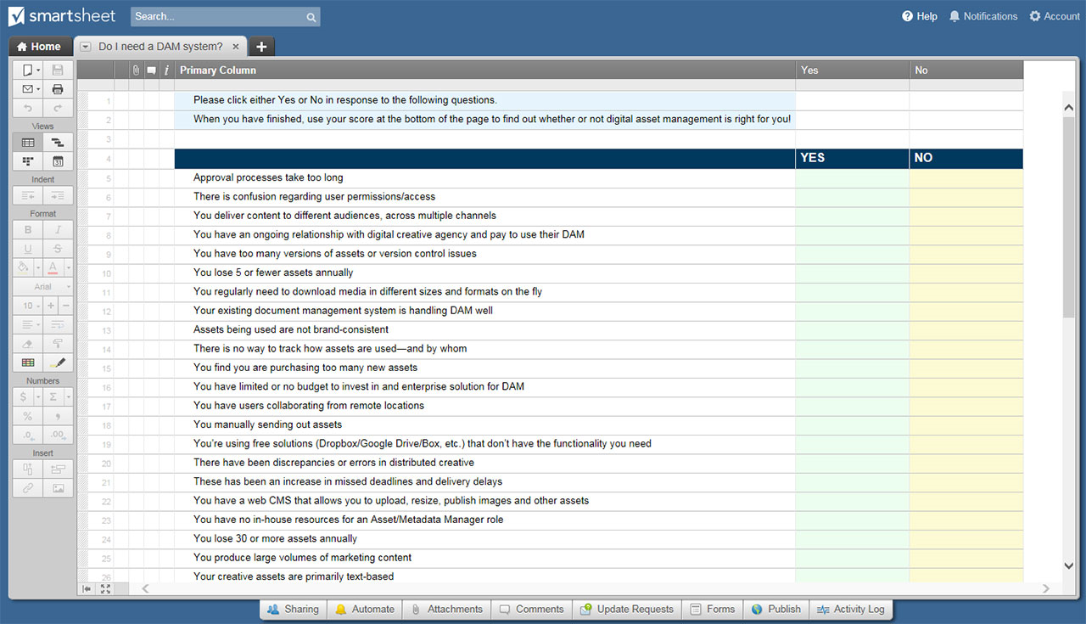
AI-JE BESOIN D’UN SYSTÈME DE « GAN » ? FEUILLE

AI-JE BESOIN D’UN SYSTÈME DE « GAN » ? FEUILLE
# | QUESTION D’ÉVALUATION | NON | OUI | VALEUR PT OUI
1 | Les processus d’approbation prennent trop de temps | X |  | 3
2 | Il y a confusion quant aux autorisations/accès des utilisateurs |  | X | 5
3 | Vous fournissez du contenu à différents publics, sur plusieurs canaux |  |  | 5
4 | Vous avez une relation continue avec une agence créative numérique et payez pour utiliser leur GAN |  |  | 1
5 | Vous avez trop de versions d'actifs ou de problèmes de contrôle de version |  |  | 5
6 | Vous perdez 5 actifs ou moins chaque année |  |  | 3
7 | Vous devez régulièrement télécharger des médias de différentes tailles et formats à la volée |  |  | 5
8 | Votre système de gestion des documents existant gère bien la GAN |  |  | 1
9 | Les actifs utilisés ne sont pas cohérents avec la marque |  |  | 5
10 | Il n’y a aucun moyen de suivre comment les actifs sont utilisés, et par qui |  |  | 5
11 | Vous trouvez que vous achetez trop de nouveaux actifs |  |  | 5
12 | Vous n'avez pas de budget, ou seulement un budget limité, à investir dans une solution d’entreprise pour la GAN |  |  | 1
13 | Vous avez des utilisateurs qui collaborent à distance |  |  | 3
14 | Vous envoyez manuellement des actifs |  |  | 3
15 | Vous utilisez des solutions gratuites (Dropbox/Google Drive/Box, etc.) qui n’ont pas les fonctionnalités dont vous avez besoin |  |  | 3
16 | Il y a eu des écarts ou des erreurs dans la création distribuée |  |  | 5
17 | Il y a eu une augmentation des échéances manquées et des retards de livraison |  |  | 3
18 | Vous disposez d’un CMS web qui vous permet de télécharger, redimensionner, publier des images et autres actifs |  |  | 1
19 | Vous n’avez pas de ressources internes pour un rôle de gestionnaire des actifs/métadonnées |  |  | 1
20 | Vous perdez au moins 30 actifs chaque année |  |  | 5
21 | Vous produisez de grands volumes de contenu marketing |  |  | 5
22 | Vos actifs créatifs sont principalement basés sur du texte |  |  | 1
TOTAL DES POINTS - Les réponses « NON » n’accumulent aucun point

RÉSULTATS DE L’ÉVALUATION BASÉS SUR LE TOTAL DE POINTS

1 à 5 points : Vous semblez avoir mis en place des solutions manuelles qui répondent actuellement à la plupart (ou à la totalité) de vos besoins, et vous n’êtes pas encore prêt pour la GAN. Vous n’êtes pas encore prêt pour la GAN.

6 à 24 points : Vous êtes peut-être prêt pour une solution de GAN, ou peut-être pas. Le facteur déterminant sera probablement le coût : le montant d’argent que vous perdez chaque année en raison d’inefficacités de gestion des actifs est-il important ? Votre organisation peut-elle se permettre une solution GAN d’entreprise et le personnel pour l’administrer ? Si votre réponse à l’une ou l’autre de ces questions est « non », vous pouvez probablement retarder l’achat d’un système GAN en ce moment.

25 points ou plus : Votre organisation a de solides exigences en matière de production et de livraison des actifs numériques. Vous avez besoin d’un système GAN !

CLIQUEZ ICI POUR CRÉER AI-JE BESOIN D’UN SYSTÈME DE « GAN » ? MODÈLES DE FEUILLES DE CALCUL DANS SMARTSHEET

